Diagrama de flujo
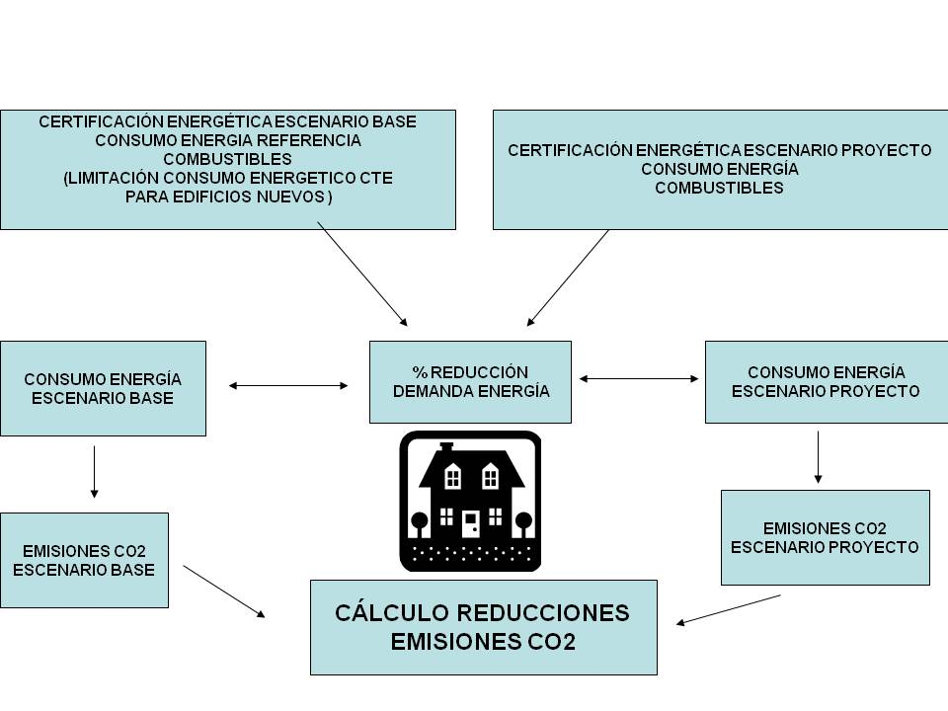
Diagrama de flujo

